コース図
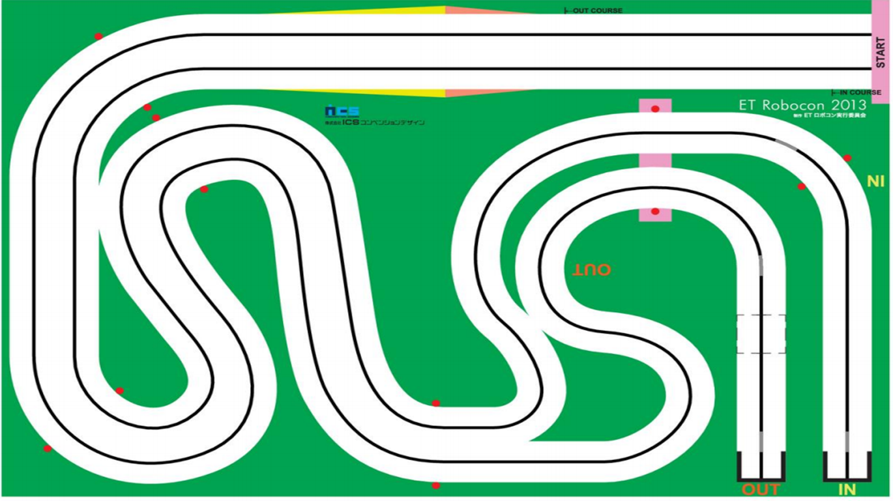

After Slope
Straight
FirstStraight
Slope

FirstCurve

_3
_4

InSixth Curve
_2
Thurd Curve
_5
Second
Straight

_1

Fourth
Straight
Thurd
Straight

AfterInFiftCurveStraight

_2
_1
InFifth Curve
Second Curve
_3

_2
InFifth Straight
_1
Forth Curve
_1
_2

